Oyapock

BULLETIN HYDROLOGIQUE JOURNALIER DU BASSIN TRANSFRONTALIER OYAPOCK

 |  |  | DU | 2024-03-25 | AU | 2024-03-31

 | Débit (moyenne journalière) en m3/s et hauteur (moyenne journalière) en m

Date | Station
 | Alikoto |  | Saut Chien |  | Camopi (Camp Mokata) |  | Estirao do Cricou |  | Saut Maripa
 | m3/s | m | m3/s | m | m3/s | m | m3/s | m | m3/s | m
2024-03-31
2024-03-30 |  | 2.45 |  | 2.56 |  | 1.37 |  |  |  | 3.05
2024-03-29 |  | 2.22 |  | 2.45 |  | 1.06 |  |  |  | 2.62
2024-03-28 |  | 2.07 |  | 2.15 |  | 0.68 |  |  |  | 2.58
2024-03-27 |  | 2.04 |  | 1.93 |  | 0.58 |  |  |  | 2.47
2024-03-26 | 110.83 | 2.07 | 42.18 | 1.91 | 156.8 | 0.62 |  |  | 288.63 | 2.43
2024-03-25 | 125.03 | 2.13 | 46.81 | 1.94 | 180.28 | 0.69 |  |  | 312.88 | 2.49
 | Débit | Hauteur d'eau
3/10/2024
3/9/2024 | 174.75 | 2.25
3/8/2024
3/7/2024
3/6/2024 | 167.35 | 2.23
3/5/2024 | 125.73 | 2.12
3/4/2024 | 98.05 | 2.01

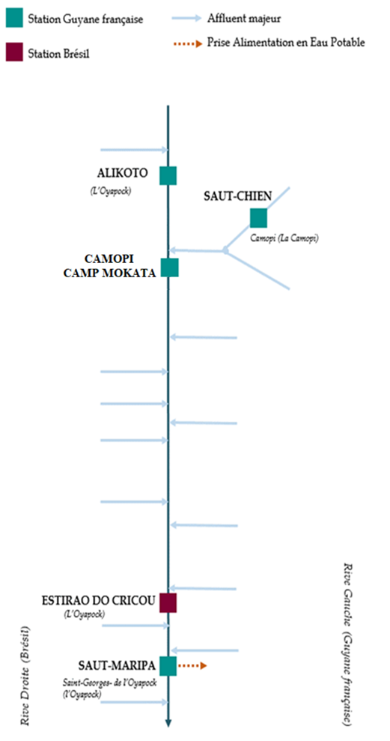

 | Débit | Hauteur d'eau
3/10/2024
3/9/2024 | 72.91 | 2.06
3/8/2024
3/7/2024
3/6/2024 | 77.14 | 2.07
3/5/2024 | 39.79 | 1.89
3/4/2024 | 35.9 | 1.87

 | Débit | Hauteur d'eau
3/10/2024
3/9/2024 | 252.4 | 0.89
3/8/2024
3/7/2024
3/6/2024 | 225.02 | 0.83
3/5/2024 | 155.02 | 0.61
3/4/2024 | 128.53 | 0.52

 | Débit | Hauteur d'eau
3/10/2024
3/9/2024
3/8/2024
3/7/2024
3/6/2024
3/5/2024
3/4/2024

 | Débit | Hauteur d'eau
3/10/2024
3/9/2024 | 514.87 | 2.86
3/8/2024
3/7/2024
3/6/2024 | 320.83 | 2.51
3/5/2024 | 291.46 | 2.43
3/4/2024 | 298.48 | 2.46

Source de données:
LaBanque HYDRO gérée par le Schapi dans le cadre du SIE France
(données corrigées et validées)
http://www.hydro.eaufrance.fr/
Banque de données HIDROWEB administrée par l'Agence Nationale de l'Eau (ANA) dans le cadre du SNIRH brésilien
http://www.snirh.gov.br/hidroweb/apresentacao
Pour toute demande ou commentaire, veuillez contacter:
staff-bioplateaux@oieau.fr
Bulletin collaboratif, rendu possible par le dialogue technique entre partenaires Brésiliens et de la Guyane française dans le cadre du projet BIO-PLATEAUX, financé par l'Union Européenne.

